Données
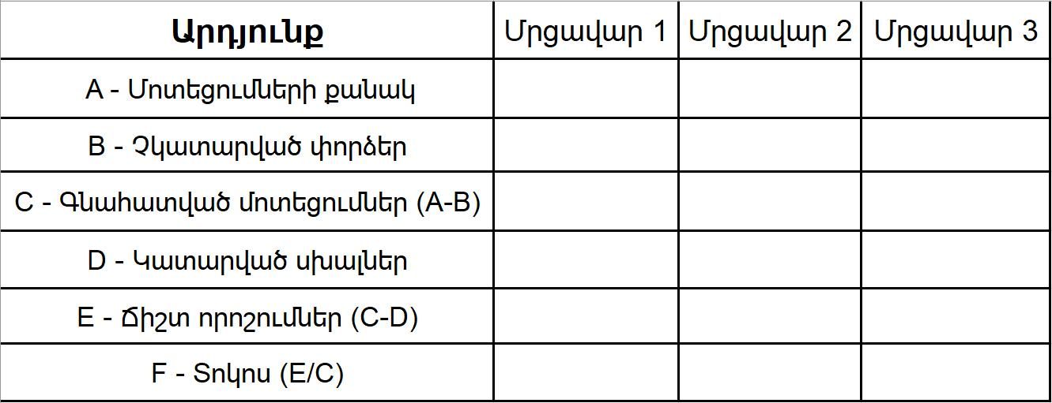
ՄՐՑԱՎԱՐՆԵՐԻ ՈՐԱԿԱՎՈՐՈՒՄ |  |  |  |  |  |  |  |  | Մրցավարներ
Մրցում |  | ${competition.competitionName} |  |  |  |  |  |  | No 1 : | ${session.referee1}
Անցկացման վայր |  | ${competition.competitionSite} |  |  |  | Ամսթ. | ${competition.competitionDate} |  | No 2: | ${session.referee2}
 | Խումբ | ${session.name} |  |  |  |  |  |  | No 3 | ${session.referee3}

Սխալներ
ԵՐԿՈՒ ՎԱՐԺՈՒԹՅՈՒՆՆԵՐԻ ՀԱՄԱՐ
1. Կասեցում, ներառյալ դադարը ծանրաձողի բարձրացման ժամանակ 2. Հպվել հարթակին՝ բացի ոտքերից, մարմնի այլ մասերով
3. Դադար տալ ձեռքի երկարացման ժամանակ
5. Ավարտել կրկնակի սեղմումով
6. Արմունկների թեքումը վերականգման ընթացքում
7. Բարձրացման ժամանակ հարթակից դուրս գալը
8. Ծանրաձողը իջեցնել ազդանշանից առաջ
9. Ծանրաձողը իջեցնել ազդամշից հետո (ուսերի մակարդակից բարձր)
10. Բարձրացումը ավարտվում է առանց ոտքերի, իրանի և ծանրաձողի հավասարեցման
11. Ծանրաձողը ամբողջությամբ հարթակի վրա չէ մոտեցման վերջում
12. Վարժությունների մեկնարկի ժամանակ դեմքով կանգնած չէ դեպի կենտրոնական մրցավարը
TE. Ժամանակը սպառվել է
ՊՈԿՄԱՆ ՀԱՄԱՐ
13. Դադար վարժության կատարման ընթացքում
14. Ծանրաձողի շփումը ՝ գլխի, մազերի կամ գլխին կրած ցանկացած իրի հետ
ԿՐԾՔԻ ԲԱՐՁՐԱՑՄԱՆ ՀԱՄԱՐ
15. Ծանրաձողը կրծքավանդակի վրա մինչև արմունկները լիարժեք պտտելը՝ շարժելով ծանրաձողը դեպի վեր
16. Հպվել ծնկներին կամ ազդրերին նախաբազկով կամ արմնկով
ՀՐՄԱՆ ՀԱՄԱՐ
17. Հրման համար սկսված և չավարտված ցանկացած շարժում, ներառյալ իրանը կամ ծնկները թեքելը:
18. Ծանրաձողի տատանումների կանխամտածված օգտագործում
 |  |  | Պոկում |  |  | Հրում
# | Ազգանուն | Անուն | 1 | 2 | 3 | 1 | 2 | 3
${lifters.startNumber} | ${lifters.lastName} | ${lifters.firstName}

Ժյուրիի անդամ |  |  |  |  |  | Կարգ

Ստորագրություն

